Cover
Tìm hiều RFID |  |  | Module/Sub System |  |  |  |  | Created PIC | Created Date | Approved Date
 |  |  | Toàn bộ phần mềm |  |  |  |  | Trần Lý Văn | 30/01/2017 | 02/02/2017

1. Module/Sub System overview

 | Trang web thực hiện đăng kí mã số của thẻ RFID vào thông tin trong danh sách theo thứ tự sau đó thực hiện gọi tên của người đó nếu thẻ đã được đăng kí.

2. Definitions, Acronyms, and Abbreviations

3. Activity diagram

 | Sơ đồ hoạt động:
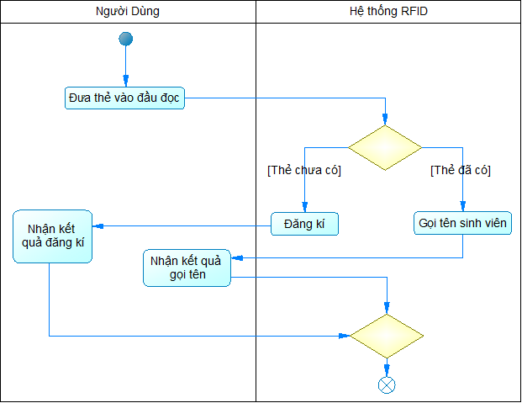

4. UC diagram

 | No | UseCase ID |  | Use Case Name | Description
 | 1 | UC_001 |  | Đăng kí thẻ | Đăng ký thông tin thẻ với thông tin sinh viên theo thứ tự quét thẻ
 | 2 | UC_002 |  | Đọc tên | Đọc tên sinh viên theo mã thẻ đã đăng kí
 | 3 | UC_003 |  | Quản lý thông tin sinh viên | Thêm sửa xóa thông tin
 | 4 | UC_004 |  | Thêm thông tin | Thêm thông tin sinh viên
 | 5 | UC_005 |  | Sửa thông tin | Sửa thông tin sinh viên
 | 6 | UC_006 |  | Xóa thông tin | Xóa thông tin sinh viên
 | 7
 | 8
 |  |  |  |  |  | nSecurity matrix

 |  |  |  |  |  | UC | Người dùng | Người quản trị
 |  |  |  |  |  | Đăng kí thẻ |  | x
 |  |  |  |  |  | Đọc tên | x
 |  |  |  |  |  | Quản lý thông tin sinh viên |  | x
 |  |  |  |  |  | Thêm thông tin |  | x
 |  |  |  |  |  | Sửa thông tin |  | x
 |  |  |  |  |  | Xóa thông tin |  | x

Đăng kí thẻ
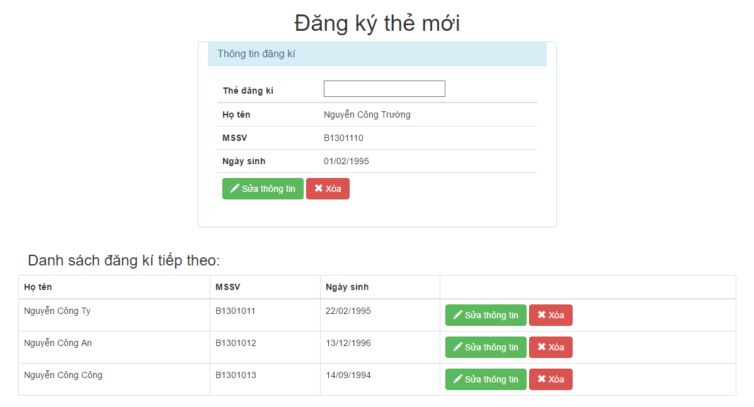
Tìm hiều RFID |  |  |  | Process | Use Case ID | Use case name | Created PIC | Created Date | Approved Date
 |  |  |  | Đăng kí thẻ | UC_001 | Đăng kí thẻ | Trần Lý Văn | 03/02/2016 | 12/02/2017

1. Pre-Condition

 | Actor: Người quản trị
 | Điều kiện: Thẻ đăng kí phải được quét lần đầu tiên

2. Trigger

 |  | 2.1 | Người quản trị quét thẻ trên máy RFID tương ứng với thứ tự thông tin trong danh sách, trên trang đăng kí thẻ.

3. Basic flow

 |  | 3.1 | Hiển thị màn hình đăng kí thẻ mới với thông tin của sv sắp đăng kí và 3 sv tiếp theo.

 |  | 3.2 | Nhận ID thẻ cần đăng kí.

 |  | 3.3 | Nối ID vào thông tin sinh viên có thứ tự tương ứng và lưu vào DB.
 |  |  | (Alternative : Full infomation, duplicate id)

4. Alternative flow

 |  | 4.1 | Full infomation
 |  |  | Khi không thông tin sv cần đăng kí nhưng vẩn nhận được id thẻ thì Hiển thị thông báo "Không còn thông tin để đăng kí".

 |  | 4.2 | Duplicate id
 |  |  | Khi thẻ đã quét trùng với thẻ đã đăng kí thì hiển thị thông báo "Thẻ này đã được đăng kí".

5. Business rule

Appendix

 | Mock screen
 | (Màn hình giả định cho chức năng đăng kí)

Gọi tên
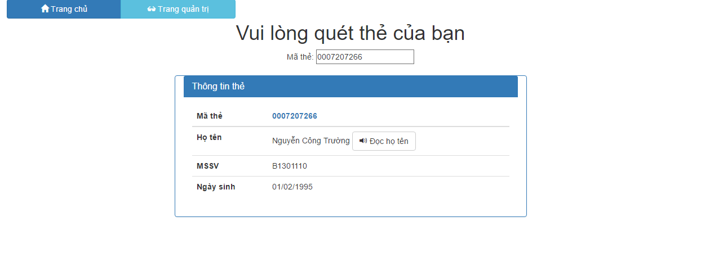
Tìm hiều RFID |  |  |  |  | Process | Use Case ID | Use case name | Created PIC | Created Date | Approved Date
 |  |  |  |  | Đọc tên | UC_002 | Đọc tên | Trần Lý Văn | 12/02/2017

1. Pre-Condition

 | Actor: Người dùng

 | Điều kiện: Quét thẻ đã đăng kí trên đầu đọc RFID

2. Trigger

 | Người dùng quét thẻ đã đăng kí trên giao diện chính.

3. Basic flow

 |  | 3.1 | Nhận id thẻ từ người dùng.

 |  | 3.2 | Hệ thông kiểm tra thẻ đã được đăng kí chưa. Nếu đã đăng kí thì hiển thị thêm thông tin của người đăng kí lên màn hình chính và đọc họ tên.
 |  |  | (Alternative: unavailable card)

4. Alternative flow

 |  | 4.1 | Unavailable card
 |  |  |  | Nếu người dùng quét thẻ chưa đăng ký thì hiển thị thông báo "Thẻ chưa được đăng kí, vui lòng liên hệ người quản trị để đăng kí thông tin".

5. Business rule

Appendix

 | Mock screen
 | Màn hình quét thẻ:

 | Màn hình nhận thông tin khi gọi tên:

